Regras
[APSFW0202] Perfil de risco - Detalhes da ES

Tela com título: | Perfil de risco
Trilha: | Início - Painel do supervisor - Perfil de risco
Código de tela: | [APSFW0202]
Perfil de acesso: | Usuário com perfil
 |  | Supervisor
 |  | Consulta tudo
 |  | Consulta somente não bloqueados | não será implementado agora
 |  | Consulta somente resumo de perfil não bloqueado | não será implementado agora
Objetivo da estória: detalhar a Seção Detalhes da ES
Filtro: | ciclo e versão (exibido se houver mais de uma versão do perfil de risco) observar a estória correspondente APSFW0202_Perfil_de_risco_Filtro_ciclo_versao
Seções: | São dinâmicas de acordo com perfil do usuário e estado do ciclo.
 | Nome/Código da ES
 |  | Ciclo
 |  | Detalhes da ES
 | As alterações de dados abaixo através do comando Gerenciar detalhes da ES versionam o perfil de risco
 |  | Grau de preocupação
 |  | Perfil de atuação
 |  | Conclusão
 |  | Perspectiva
 |  | Situação
 | Alterações no dado abaixo informada pelo usuário administrados não versionam o perfil de risco
 |  | Prioridade
 | As alterações de dados abaixo carregadas do sigas não versionam o perfil de risco
 |  | Porte
 |  | Segmento
 |  | Nome
 | Ao versionar o perfil de risco os detalhes da ES serão versionadas

 | Na versão do perfil de risco vigente:
 |  | Exibir os dados da ES, inlcuindo seus anexos mais recentes.
 | Nas versões do perfil de risco anteriores:
 |  | Exibir os dados da ES, inlcuindo seus anexos versionados para o perfil de risco selecionado.

Protótipo:

Situação 01 | Perfil de risco vigente com ciclo em andamento - Usuário supervisor

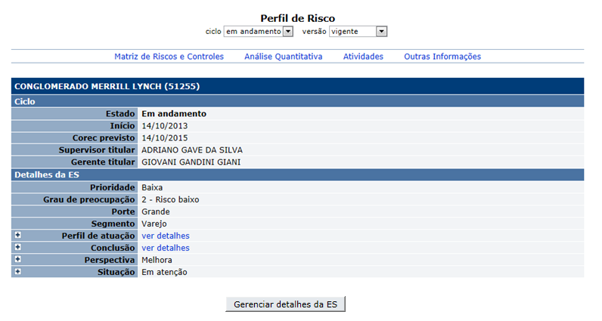
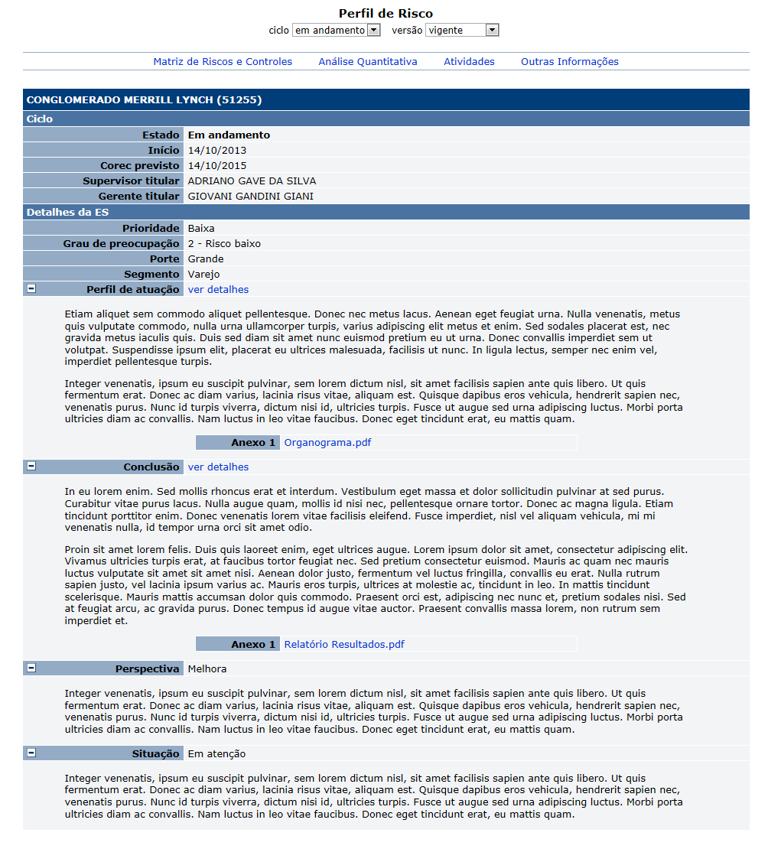

Situação 02 | Perfil de risco vigente com ciclo em andamento - Usuário Consulta tudo
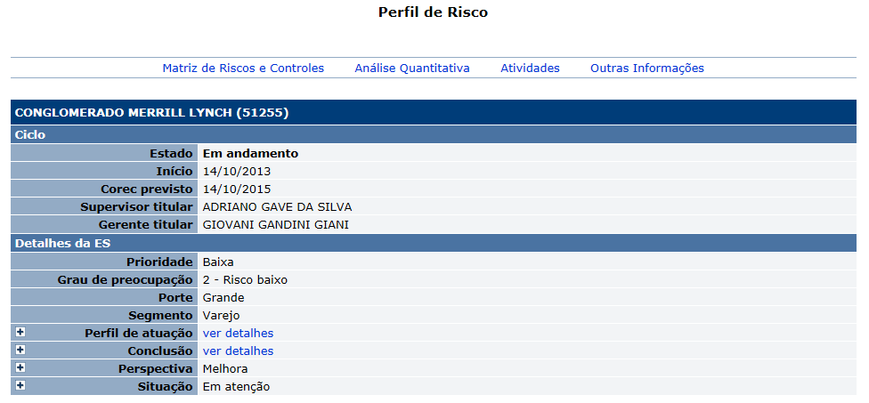

 |  | Dados da ES
 |  | Nome | Objetivo | Observações
 |  | Prioridade | Prioridade da ES. | É um parâmetro. Domínio: 1 - SIFI; 2 - muito alta; 3 - alta; 4 - média; 5 - baixa Informado pelo Administrador. Determina a data prevista do corec. Alteração da Prioridade da ES não versiona o perfil de risco. Ao versionar o perfil de risco a Prioridade da ES é versionada. Exibir a prioridade da versão do perfil de risco selecionada.
 |  | Grau de preocupação | Grau de preocupação. | É um parâmetro. Informado pelo Supervisor na Gestão de Detalhes da ES. Alteração no Grau de preocupação da ES versiona o perfil de risco. Ao versionar o perfil de risco o Grau de preocupação da ES é versionado. Exibir o grau de preocupação da versão do perfil de risco selecionada. Domínio conforme tabela ao lado. Esse parâmetro deve representar a associação (nota final x classificação), conforme a figura ao lado. O grau de preocupação reflete a nota final da ES. | 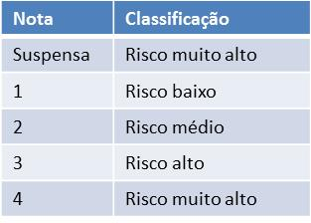
 |  | Porte | Porte da ES. | Informação obtida no Unicad via ETL diário. Alteração no Porte da ES não versiona o perfil de risco. Ao versionar o perfil de risco o Porte da ES é versionado. Exibir o Porte da versão do perfil de risco selecionada.
 |  | Segmento | Segmento da ES | Informação obtida no Unicad via ETL diário. Alteração no Segmento da ES não versiona o perfil de risco. Ao versionar o perfil de risco o Segmento da ES é versionado. Exibir o Segmento da versão do perfil de risco selecionada.
 |  | Perfil de atuação | Perfil de atuação da ES Composto por: Perfil de atuação. Anexos do perfil de atuação Exibido inicialmente contraído. | Perfil de atuação é texto livre Anexos do perfil de atuação pode conter diversos arquivos. Informado pelo Supervisor na Gestão de Detalhes da ES. Alteração no Perfil de atuação e/ou seus Anexos da ES versiona o perfil de risco. Ao versionar o perfil de risco o Perfil de atuação e seus anexos são versionados. Exibir o Perfil de atuação e anexos da versão do perfil de risco selecionada.
 |  | Conclusão | Conclusão da ES. Composto por: Conclusão. Anexos da conclusão. Exibido inicialmente contraído. | Conclusão é texto livre Anexos da conclusão pode conter diversos arquivos. Informado pelo Supervisor na Gestão de Detalhes da ES. Alteração na Conclusão e/ou seus Anexos da ES versiona o perfil de risco. Ao versionar o perfil de risco a Conclusão e seus anexos são versionados. Exibir a Conclusão e anexos da versão do perfil de risco selecionada.
 |  | Perspectiva | Perspectiva da ES. Composto por: Perspectiva. Justificativa vigente da perspectiva. | Perspectiva é um parâmetro. Justificativa da perspectiva é texto livre. Ambos informados pelo Supervisor na Gestão de Detalhes da ES. Alteração na Perspectiva versiona o perfil de risco. Ao versionar o perfil de risco a Perspectiva e sua justificativa são versionados. Exibir a Perspectiva e justificativa da versão do perfil de risco selecionada. Domínio conforme tabela ao lado. | 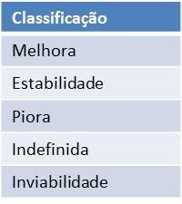
 |  | Situação | Situação da ES Composto por: Situação. Justificativa vigente da situação. | É um parâmetro. Domínio: Normal, em atenção, acompanhamento especial Justificativa da situação é texto livre. Ambos informados pelo Supervisor na Gestão de Detalhes da ES. Alteração na Situação versiona o perfil de risco. Ao versionar o perfil de risco a Situação e sua justificativa são versionados. Exibir a Situação e justificativa da versão do perfil de risco selecionada.
 |  | Comandos
 |  | Nome | Objetivo | Observações
 |  | ver detalhes - Perfil de atuação Expandir/Contrair - Perfil de atuação | Expandir/Contrair detalhes do Perfil de atuação | Default: contraído
 |  | ver detalhes - Conclusão Expandir/Contrair - Conclusão | Expandir/Contrair detalhes da Conclusão | Default: contraído
 |  | visualizar anexos - Perfil de atuação | visualizar anexos do Perfil de atuação
 |  | visualizar anexos - Conclusão | visualizar anexos da Conclusão
 |  | Gerenciar detalhes da ES | Exibir a tela [APSFW0204] - Gestão dos detalhes da ES | Disponível apenas na versão do perfil de risco vigente do ciclo no estado em andamento par ao usuário com perfil Supervisor.

Cenários de teste

Agrupar a maior quantidade de itens de teste no mesmo teste.

Dado que: | O mesmo da estória APSFW0201_Painel_do_supervisor

 | ES 01 | sem ciclo
 |  | pertence a outra equipe
 | ES 02 | sem ciclo
 |  | pertence equipe do supervisor
 | ES 03 | com ciclo em andamento (1º ciclo)
 |  | pertence equipe do supervisor
 |  | sem ARCs (matriz ainda não liberada)
 | ES 04 | com ciclo em andamento (havendo ciclo anterior no estado pós-corec)
 |  | pertence equipe do supervisor
 |  | apenas com os ARCs versionados do ciclo anterior que possivelmente estarão no estado previsto ou designado
 | ES 05 | com ciclo em andamento (havendo ciclo anterior no estado pós-corec)
 |  | pertence equipe do supervisor
 |  | com 5 ARCs distintos um para cada estado (previsto, em edição, preenchido, em análise, análise delegada)
 | ES 06 | com ciclo corec
 |  | pertence equipe do supervisor
 |  | com os ARCs possivelmente no estado previsto ou designado
 | ES 07 | O mesmo de ES 03 mas não pertencem a equipe
 | ES 08 | O mesmo de ES 04 mas não pertencem a equipe
 | ES 09 | O mesmo de ES 05 mas não pertencem a equipe
 | ES 10 | O mesmo de ES 06 mas não pertencem a equipe
 | ES 11 | O mesmo de ES 05 mas com ciclo anterior Encerrado
 | ES 12 | O mesmo de ES 11 mas não pertencem a equipe

Negócio:

Web:

 |  | Realizar os testes abaixo para usuário com perfil: | Supervisor

Caso de teste | Tipo | Cenário | Resultado | Mensagem
C001 | Sucesso | Acessar o Perfil de risco vazio (versão vigente). Ciclo em andamento. ES da equipe do supervisor, com ciclo em andamento, mas sem ARCs, sem matriz vigente. Perfil de risco vazio - 1ª versão Não há dados de Grau de preocupação; Porte; Segmento; Perfil de atuação; Conclusão; Perspectiva; Situação | Exibir a tela [APSFW0202] - Perfil de risco. Validar os detalhes da ES: sem conteúdo Exibe o comando Gerenciar detallhes da ES | N/A
C002 | Sucesso | Acessar o Perfil de risco vigente. Ciclo em andamento. ES da equipe do supervisor, ciclo em andamento com ARCs, com matriz vigente. ARCs todos no estado previsto sem notas. Perfil de risco vigente - 1º ciclo Há dados de Grau de preocupação; Porte; Segmento; Perfil de atuação sem anexos; Conclusão com 2 anexos; Perspectiva; Situação | Exibir a tela [APSFW0202] - Perfil de risco. Exibir os dados da versão vigente. Exibe o comando Gerenciar detallhes da E | N/A
C003 | Sucesso | Acessar o Perfil de risco vigente. Ciclo atual: em andamento Ciclo anterior: pós-corec ES da equipe do supervisor, ciclo em andamento, com ARCs, com matriz vigente e corec anteriores. ARCs previsto com notas. ARCs previsto sem notas. Perfil de risco vigente - 1ª versão do ciclo após corec Há dados distintos entre versões para Grau de preocupação; Porte; Segmento; Perfil de atuação com 2 anexos; Conclusão com 2 anexos; Perspectiva; Situação | Exibir os dados da versão vigente. Exibe o comando Gerenciar detalhes da ES. | N/A
C004 | Sucesso | Acessar o Perfil de risco vigente. Selecionar uma versão anterior do perfil de risco do ciclo em andamento. Ciclo atual: em andamento Ciclo anterior: pós-corec ES da equipe do supervisor, ciclo iniciado, com ARCs, com matriz vigente e corec anteriores ARCs previsto com notas. ARCs previsto sem notas. Perfil de risco vigente - Demais versões do ciclo após corec Há dados distintos entre versões para Grau de preocupação; Porte; Segmento; Perfil de atuação; Conclusão; Perspectiva; Situação | Exibir os dados da versão selecionada. Exibe ou Não o comando Gerenciar detalhes da ES? | N/A
C005 | Sucesso | Acessar o Perfil de risco vigente. Selecionar uma versão anterior do perfil de risco do ciclo em andamento. Ciclo atual: em andamento Ciclo anterior: encerrado ES da equipe do supervisor, ciclo iniciado, com ARCs, com matriz vigente e corec anteriores ARCs previsto com notas. ARCs previsto sem notas. Perfil de risco vigente - Demais versões do ciclo após corec Há dados distintos entre versões para Grau de preocupação; Porte; Segmento; Perfil de atuação; Conclusão; Perspectiva; Situação | Exibir os dados da versão selecionada. Exibe ou Não o comando Gerenciar detalhes da ES? | N/A
C006 | Sucesso | Acessar o Perfil de risco versão do corec anterior. Selecionar uma versão do corec anterior do perfil de risco do ciclo em andamento. Ciclo atual: em andamento Ciclo anterior: pós-corec ES da equipe do supervisor, ciclo iniciado, com ARCs, com matriz vigente e corec anteriores ARCs previsto com notas. ARCs previsto sem notas. Perfil de risco vigente - Demais versões do ciclo após corec Há dados distintos entre versões para Grau de preocupação; Porte; Segmento; Perfil de atuação; Conclusão; Perspectiva; Situação | Exibir os dados da versão selecionada. Exibe o comando Gerenciar detalhes da ES. | N/A
 |  |  |  | Consulta somente não bloqueados - ainda não definido
 |  | Realizar os testes abaixo para usuário com perfil: | Consulta tudo | Consulta somente resumo de perfil não bloqueado - ainda não definido
Para todos os testes abaixo: Não importa se a ES pertence ou não a equipe do usuário
Caso de teste | Tipo | Cenário | Resultado | Mensagem
C001 | Sucesso | Acessar o Perfil de risco vazio (versão vigente). Ciclo em andamento. ES não pertence a equipe do usuário, com ciclo em andamento, mas sem ARCs, sem matriz vigente. Perfil de risco vazio - 1ª versão Não importa se a ES pertence ou não a equipe do usuário Não há dados de Grau de preocupação; Porte; Segmento; Perfil de atuação; Conclusão; Perspectiva; Situação | Exibir a tela [APSFW0202] - Perfil de risco. Validar os detalhes da ES: sem conteúdo Não exibe o comando Gerenciar detallhes da ES | N/A
C002 | Sucesso | Acessar o Perfil de risco vigente. Ciclo em andamento. ES não pertence a equipe do usuário, ciclo em andamento com ARCs, com matriz vigente. ARCs todos no estado previsto sem notas. Perfil de risco vigente - 1º ciclo Não importa se a ES pertence ou não a equipe do usuário Há dados de Grau de preocupação; Porte; Segmento; Perfil de atuação sem anexos; Conclusão com 2 anexos; Perspectiva; Situação | Exibir a tela [APSFW0202] - Perfil de risco. Exibir os dados da versão vigente. Não exibe o comando Gerenciar detallhes da E | N/A
C003 | Sucesso | Acessar o Perfil de risco vigente. Ciclo atual: em andamento Ciclo anterior: pós-corec ES não pertence a equipe do usuário, ciclo em andamento, com ARCs, com matriz vigente e corec anteriores. ARCs previsto com notas. ARCs previsto sem notas. Perfil de risco vigente - 1ª versão do ciclo após corec Há dados distintos entre versões para Grau de preocupação; Porte; Segmento; Perfil de atuação com 2 anexos; Conclusão com 2 anexos; Perspectiva; Situação | Exibir os dados da versão vigente. Não exibe o comando Gerenciar detalhes da ES. | N/A
C004 | Sucesso | Acessar o Perfil de risco vigente. Selecionar uma versão anterior do perfil de risco do ciclo em andamento. Ciclo atual: em andamento Ciclo anterior: pós-corec ES da equipe do supervisor, ciclo iniciado, com ARCs, com matriz vigente e corec anteriores ARCs previsto com notas. ARCs previsto sem notas. Perfil de risco vigente - Demais versões do ciclo após corec Há dados distintos entre versões para Grau de preocupação; Porte; Segmento; Perfil de atuação; Conclusão; Perspectiva; Situação | Exibir os dados da versão selecionada. Não exibe o comando Gerenciar detalhes da ES. | N/A
C005 | Sucesso | Acessar o Perfil de risco vigente. Selecionar uma versão anterior do perfil de risco do ciclo em andamento. Ciclo atual: em andamento Ciclo anterior: encerrado ES da equipe do supervisor, ciclo iniciado, com ARCs, com matriz vigente e corec anteriores ARCs previsto com notas. ARCs previsto sem notas. Perfil de risco vigente - Demais versões do ciclo após corec Há dados distintos entre versões para Grau de preocupação; Porte; Segmento; Perfil de atuação; Conclusão; Perspectiva; Situação | Exibir os dados da versão selecionada. Não exibe o comando Gerenciar detalhes da ES.
C006 | Sucesso | Acessar o Perfil de risco versão do corec anterior. Selecionar uma versão do corec anterior do perfil de risco do ciclo em andamento. Ciclo atual: em andamento Ciclo anterior: pós-corec ES da equipe do supervisor, ciclo iniciado, com ARCs, com matriz vigente e corec anteriores ARCs previsto com notas. ARCs previsto sem notas. Perfil de risco vigente - Demais versões do ciclo após corec Há dados distintos entre versões para Grau de preocupação; Porte; Segmento; Perfil de atuação; Conclusão; Perspectiva; Situação | Exibir os dados da versão selecionada. Não exibe o comando Gerenciar detalhes da ES.

